상품제안서
캘러웨이 크롬소프트 트리플트랙 옐로우 6구 | 상품코드: S39784

 |  |  |  |  |  |  | 02-713-8555 | www.synergygift.co.kr
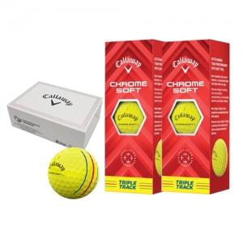

【상세/제작정보】 | <p><span style="font-size: 14pt;">* 친환경 케이스 재고 소진시 검정색 무지 하프케이스로 출고됩니다.</span></p><p>&nbsp;</p>

【인쇄/포장옵션】 | 풀칼라 / 포장지포장

【공급단가】 | 수량 | 20~ | 100~ | 300~ | 500~ | 1,000~
*VAT별도 | 단가 | 29,250원 | 28,570원 | 27,670원 | 26,320원 | 25,870원

【상품 URL】 | https://www.synergygift.co.kr:443/src/goods_detail.php?gdno=39784

